Interes Compuesto
# Trade | Fecha | Planificado | Compra | Venta | P/L | Balance | Fecha de Inicio | 2026-04-20 | --> Fecha en que cree que iniciara las operaciones
1 | 2026-04-20 | $500.00 |  |  | $- | $1,000.00 | Consultar Fecha | 2026-05-29 | --> Puede consultar su BALANCE ESPERADO en cuenta bancaria a una fecha futura siguiendo el plan segun las premisas debajo (Debe ser dia laboral):
2 | 2026-04-21 | $550.00 |  |  | $- | $1,000.00 | Capital de Inicio | $1,000.00 | % de la cuenta a Invertir ---> |  | 50% | --> Este sera el porcentaje que usare de mi cuenta en cada operacion (Puedes simular escenarios)
3 | 2026-04-22 | $605.00 |  |  | $- | $1,000.00 | BALANCE ESPERADO | $8,431.69 | Efectividad % ---> |  | 100% | --> Este sera el porcentaje de aciertos de las operaciones (Puedes simular escenarios)
4 | 2026-04-23 | $665.50 |  |  | $- | $1,000.00 | P/L | $-
5 | 2026-04-24 | $732.05 |  |  | $- | $1,000.00
6 | 2026-04-27 | $805.26 |  |  | $- | $1,000.00 | Balance en Cuenta | $1,000.00 |  | 1.2 | Trade Price | --> Este sera el precio de compra del Strike de la operacion
7 | 2026-04-28 | $885.79 |  |  | $- | $1,000.00 | Hoy -- > | 2026-04-20 | Stop loss | 30% | $0.84 | --> Si deseo colocar un STOP LOSS
8 | 2026-04-29 | $974.37 |  |  | $- | $1,000.00 |  |  | Limit | 10% | $1.32 | --> Si deseo colocar un LIMIT
9 | 2026-04-30 | $1,071.81 |  |  | $- | $1,000.00 | Solo llenar las celdas que contengan los bordes MARCADOS
10 | 2026-05-01 | $1,178.99 |  |  | $- | $1,000.00
Capital $$
 | Proyeccion Exp. |  |  |  | Actual
4/20/26 | $500.00 | 46090 | 2500 | 4/20/26 | $1,000.00
4/21/26 | $550.00 | 46091 | 2750
4/22/26 | $605.00 | 46092 | 3025
4/23/26 | $665.50 | 46097 | 3327.5
4/24/26 | $732.05 | 46098 | 3660.25
4/27/26 | $805.26 | 46099 | 4026.275
4/28/26 | $885.79 | 46104 | 4428.9025
4/29/26 | $974.37 | 46105 | 4871.79275
4/30/26 | $1,071.81 | 46106 | 5358.972025
5/1/26 | $1,178.99 | 46111 | 5894.8692275
5/4/26 | $1,296.89 | 46112 | 6484.3561503
5/5/26 | $1,426.58 | 46113 | 7132.7917653
5/6/26 | $1,569.24 | 46118 | 7846.0709418
5/7/26 | $1,726.16 | 46119 | 8630.678036
5/8/26 | $1,898.78 | 46120 | 9493.7458396
5/11/26 | $2,088.66 | 46125 | 10443.120424
5/12/26 | $2,297.53 | 46126 | 11487.432466
5/13/26 | $2,527.28 | 46127 | 12636.175712
5/14/26 | $2,780.01 | 46132 | 13899.793284
5/15/26 | $3,058.01 | 46133 | 15289.772612
5/18/26 | $3,363.81 | 46134 | 16818.749873
5/19/26 | $3,700.19 | 46139 | 18500.624861
5/20/26 | $4,070.21 | 46140 | 20350.687347
5/21/26 | $4,477.23 | 46141 | 22385.756081
5/22/26 | $4,924.95 | 46146 | 24624.33169
5/25/26 | $5,417.45 | 46147 | 27086.764858
5/26/26 | $5,959.20 | 46148 | 29795.441344
5/27/26 | $6,555.12 | 46153 | 32774.985479
5/28/26 | $7,210.63 | 46154 | 36052.484027
5/29/26 | $7,931.69 | 46155 | 39657.732429
6/1/26 | $8,724.86 | 46160 | 43623.505672
6/2/26 | $9,597.35 | 46161 | 47985.856239
6/3/26 | $10,557.09 | 46162 | 52784.441863
6/4/26 | $11,612.80 | 46167 | 58062.88605
6/5/26 | $12,774.08 | 46168 | 63869.174655
6/8/26 | $14,051.49
6/9/26 | $15,456.64
6/10/26 | $17,002.30
6/11/26 | $18,702.53
6/12/26 | $20,572.78
6/15/26 | $22,630.06
6/16/26 | $24,893.07
6/17/26 | $27,382.38
6/18/26 | $30,120.62
6/19/26 | $33,132.68
6/22/26 | $36,445.95
6/23/26 | $40,090.55
6/24/26 | $44,099.61
6/25/26 | $48,509.57
6/26/26 | $53,360.53
...
11 | 2026-05-04 | $1,296.89 |  |  | $- | $1,000.00 | $28,911,904,888,256.50 |  | ESTRATEGIA DEL INTERES COMPUESTO: CALLS
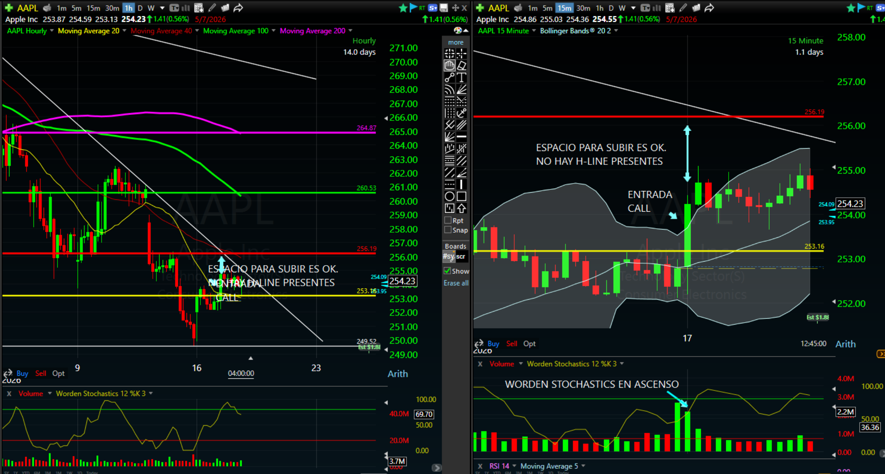
12 | 2026-05-05 | $1,426.58 |  |  | $- | $1,000.00
13 | 2026-05-06 | $1,569.24 |  |  | $- | $1,000.00
14 | 2026-05-07 | $1,726.16 |  |  | $- | $1,000.00
15 | 2026-05-08 | $1,898.78 |  |  | $- | $1,000.00
16 | 2026-05-11 | $2,088.66 |  |  | $- | $1,000.00
17 | 2026-05-12 | $2,297.53 |  |  | $- | $1,000.00
18 | 2026-05-13 | $2,527.28 |  |  | $- | $1,000.00
19 | 2026-05-14 | $2,780.01 |  |  | $- | $1,000.00
20 | 2026-05-15 | $3,058.01 |  |  | $- | $1,000.00
21 | 2026-05-18 | $3,363.81 |  |  | $- | $1,000.00
22 | 2026-05-19 | $3,700.19 |  |  | $- | $1,000.00
23 | 2026-05-20 | $4,070.21 |  |  | $- | $1,000.00
24 | 2026-05-21 | $4,477.23 |  |  | $- | $1,000.00
25 | 2026-05-22 | $4,924.95 |  |  | $- | $1,000.00
26 | 2026-05-25 | $5,417.45 |  |  | $- | $1,000.00
27 | 2026-05-26 | $5,959.20 |  |  | $- | $1,000.00
28 | 2026-05-27 | $6,555.12 |  |  | $- | $1,000.00
29 | 2026-05-28 | $7,210.63 |  |  | $- | $1,000.00
30 | 2026-05-29 | $7,931.69 |  |  | $- | $1,000.00
31 | 2026-06-01 | $8,724.86 |  |  | $- | $1,000.00
32 | 2026-06-02 | $9,597.35 |  |  | $- | $1,000.00
33 | 2026-06-03 | $10,557.09 |  |  | $- | $1,000.00
34 | 2026-06-04 | $11,612.80 |  |  | $- | $1,000.00 |  |  | ESTRATEGIA DEL INTERES COMPUESTO: PUTS
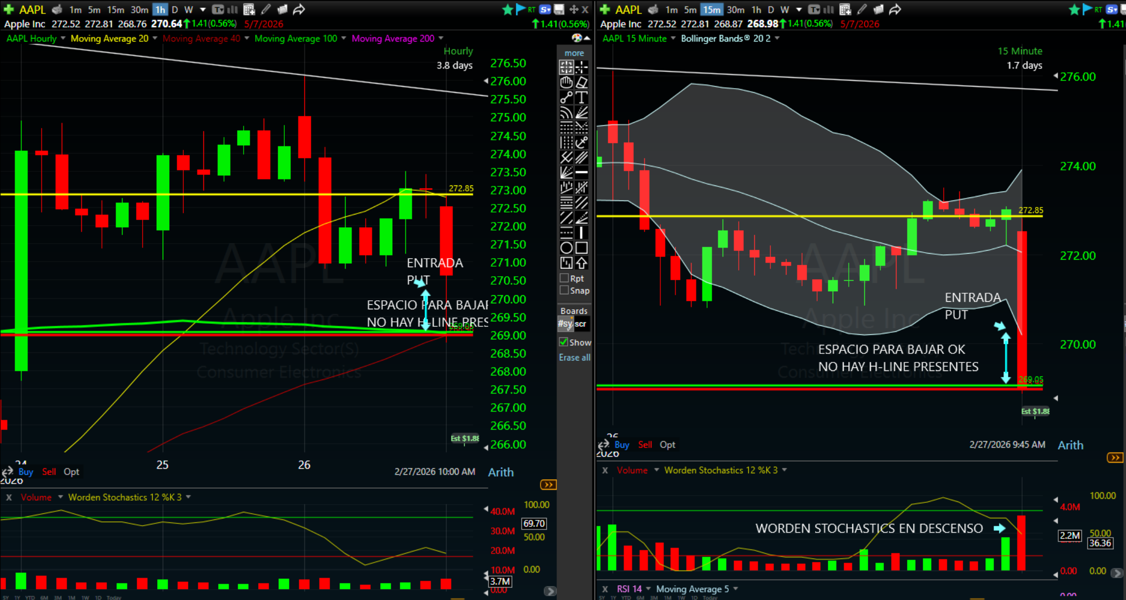
35 | 2026-06-05 | $12,774.08 |  |  | $- | $1,000.00
36 | 2026-06-08 | $14,051.49 |  |  | $- | $1,000.00
37 | 2026-06-09 | $15,456.64 |  |  | $- | $1,000.00
38 | 2026-06-10 | $17,002.30 |  |  | $- | $1,000.00
39 | 2026-06-11 | $18,702.53 |  |  | $- | $1,000.00
40 | 2026-06-12 | $20,572.78 |  |  | $- | $1,000.00
41 | 2026-06-15 | $22,630.06 |  |  | $- | $1,000.00
42 | 2026-06-16 | $24,893.07 |  |  | $- | $1,000.00
43 | 2026-06-17 | $27,382.38 |  |  | $- | $1,000.00
44 | 2026-06-18 | $30,120.62 |  |  | $- | $1,000.00
45 | 2026-06-19 | $33,132.68 |  |  | $- | $1,000.00
46 | 2026-06-22 | $36,445.95 |  |  | $- | $1,000.00
47 | 2026-06-23 | $40,090.55 |  |  | $- | $1,000.00
48 | 2026-06-24 | $44,099.61 |  |  | $- | $1,000.00
49 | 2026-06-25 | $48,509.57 |  |  | $- | $1,000.00
50 | 2026-06-26 | $53,360.53 |  |  | $- | $1,000.00
51 | 2026-06-29 | $58,696.58 |  |  | $- | $1,000.00
52 | 2026-06-30 | $64,566.24 |  |  | $- | $1,000.00
53 | 2026-07-01 | $71,022.86 |  |  | $- | $1,000.00
54 | 2026-07-02 | $78,125.15 |  |  | $- | $1,000.00
55 | 2026-07-03 | $85,937.67 |  |  | $- | $1,000.00
56 | 2026-07-06 | $94,531.44 |  |  | $- | $1,000.00
57 | 2026-07-07 | $103,984.58 |  |  | $- | $1,000.00
58 | 2026-07-08 | $114,383.04 |  |  | $- | $1,000.00
59 | 2026-07-09 | $125,821.34 |  |  | $- | $1,000.00
60 | 2026-07-10 | $138,403.47 |  |  | $- | $1,000.00
61 | 2026-07-13 | $152,243.82 |  |  | $- | $1,000.00
62 | 2026-07-14 | $167,468.20 |  |  | $- | $1,000.00
63 | 2026-07-15 | $184,215.02 |  |  | $- | $1,000.00
64 | 2026-07-16 | $202,636.52 |  |  | $- | $1,000.00
65 | 2026-07-17 | $222,900.17 |  |  | $- | $1,000.00
66 | 2026-07-20 | $245,190.19 |  |  | $- | $1,000.00
67 | 2026-07-21 | $269,709.21 |  |  | $- | $1,000.00
68 | 2026-07-22 | $296,680.13 |  |  | $- | $1,000.00
69 | 2026-07-23 | $326,348.14 |  |  | $- | $1,000.00
70 | 2026-07-24 | $358,982.95 |  |  | $- | $1,000.00
71 | 2026-07-27 | $394,881.25 |  |  | $- | $1,000.00
72 | 2026-07-28 | $434,369.38 |  |  | $- | $1,000.00
73 | 2026-07-29 | $477,806.32 |  |  | $- | $1,000.00
74 | 2026-07-30 | $525,586.95 |  |  | $- | $1,000.00
75 | 2026-07-31 | $578,145.65 |  |  | $- | $1,000.00
76 | 2026-08-03 | $635,960.22 |  |  | $- | $1,000.00
77 | 2026-08-04 | $699,556.24 |  |  | $- | $1,000.00
78 | 2026-08-05 | $769,511.86 |  |  | $- | $1,000.00
79 | 2026-08-06 | $846,463.05 |  |  | $- | $1,000.00
80 | 2026-08-07 | $931,109.36 |  |  | $- | $1,000.00
81 | 2026-08-10 | $1,024,220.30 |  |  | $- | $1,000.00
82 | 2026-08-11 | $1,126,642.33 |  |  | $- | $1,000.00
83 | 2026-08-12 | $1,239,306.56 |  |  | $- | $1,000.00
84 | 2026-08-13 | $1,363,237.22 |  |  | $- | $1,000.00
85 | 2026-08-14 | $1,499,560.94 |  |  | $- | $1,000.00
86 | 2026-08-17 | $1,649,517.03 |  |  | $- | $1,000.00
87 | 2026-08-18 | $1,814,468.73 |  |  | $- | $1,000.00
88 | 2026-08-19 | $1,995,915.60 |  |  | $- | $1,000.00
89 | 2026-08-20 | $2,195,507.16 |  |  | $- | $1,000.00
90 | 2026-08-21 | $2,415,057.88 |  |  | $- | $1,000.00
91 | 2026-08-24 | $2,656,563.67 |  |  | $- | $1,000.00
92 | 2026-08-25 | $2,922,220.04 |  |  | $- | $1,000.00
93 | 2026-08-26 | $3,214,442.04 |  |  | $- | $1,000.00
94 | 2026-08-27 | $3,535,886.24 |  |  | $- | $1,000.00
95 | 2026-08-28 | $3,889,474.86 |  |  | $- | $1,000.00
96 | 2026-08-31 | $4,278,422.35 |  |  | $- | $1,000.00
97 | 2026-09-01 | $4,706,264.59 |  |  | $- | $1,000.00
98 | 2026-09-02 | $5,176,891.05 |  |  | $- | $1,000.00
99 | 2026-09-03 | $5,694,580.16 |  |  | $- | $1,000.00
100 | 2026-09-04 | $6,264,038.18 |  |  | $- | $1,000.00
101 | 2026-09-07 | $6,890,442.00 |  |  | $- | $1,000.00
102 | 2026-09-08 | $7,579,486.20 |  |  | $- | $1,000.00
103 | 2026-09-09 | $8,337,434.82 |  |  | $- | $1,000.00
104 | 2026-09-10 | $9,171,178.30 |  |  | $- | $1,000.00
105 | 2026-09-11 | $10,088,296.13 |  |  | $- | $1,000.00
106 | 2026-09-14 | $11,097,125.74 |  |  | $- | $1,000.00
107 | 2026-09-15 | $12,206,838.31 |  |  | $- | $1,000.00
108 | 2026-09-16 | $13,427,522.14 |  |  | $- | $1,000.00
109 | 2026-09-17 | $14,770,274.35 |  |  | $- | $1,000.00
110 | 2026-09-18 | $16,247,301.79 |  |  | $- | $1,000.00
111 | 2026-09-21 | $17,872,031.97 |  |  | $- | $1,000.00
112 | 2026-09-22 | $19,659,235.17 |  |  | $- | $1,000.00
113 | 2026-09-23 | $21,625,158.69 |  |  | $- | $1,000.00
114 | 2026-09-24 | $23,787,674.56 |  |  | $- | $1,000.00
115 | 2026-09-25 | $26,166,442.02 |  |  | $- | $1,000.00
116 | 2026-09-28 | $28,783,086.22 |  |  | $- | $1,000.00
117 | 2026-09-29 | $31,661,394.84 |  |  | $- | $1,000.00
118 | 2026-09-30 | $34,827,534.32 |  |  | $- | $1,000.00
119 | 2026-10-01 | $38,310,287.75 |  |  | $- | $1,000.00
120 | 2026-10-02 | $42,141,316.53 |  |  | $- | $1,000.00
121 | 2026-10-05 | $46,355,448.18 |  |  | $- | $1,000.00
122 | 2026-10-06 | $50,990,993.00 |  |  | $- | $1,000.00
123 | 2026-10-07 | $56,090,092.30 |  |  | $- | $1,000.00
124 | 2026-10-08 | $61,699,101.53 |  |  | $- | $1,000.00
125 | 2026-10-09 | $67,869,011.68 |  |  | $- | $1,000.00
126 | 2026-10-12 | $74,655,912.85 |  |  | $- | $1,000.00
127 | 2026-10-13 | $82,121,504.14 |  |  | $- | $1,000.00
128 | 2026-10-14 | $90,333,654.55 |  |  | $- | $1,000.00
129 | 2026-10-15 | $99,367,020.01 |  |  | $- | $1,000.00
130 | 2026-10-16 | $109,303,722.01 |  |  | $- | $1,000.00
131 | 2026-10-19 | $120,234,094.21 |  |  | $- | $1,000.00
132 | 2026-10-20 | $132,257,503.63 |  |  | $- | $1,000.00
133 | 2026-10-21 | $145,483,253.99 |  |  | $- | $1,000.00
134 | 2026-10-22 | $160,031,579.39 |  |  | $- | $1,000.00
135 | 2026-10-23 | $176,034,737.33 |  |  | $- | $1,000.00
136 | 2026-10-26 | $193,638,211.06 |  |  | $- | $1,000.00
137 | 2026-10-27 | $213,002,032.17 |  |  | $- | $1,000.00
138 | 2026-10-28 | $234,302,235.39 |  |  | $- | $1,000.00
139 | 2026-10-29 | $257,732,458.93 |  |  | $- | $1,000.00
140 | 2026-10-30 | $283,505,704.82 |  |  | $- | $1,000.00
141 | 2026-11-02 | $311,856,275.30 |  |  | $- | $1,000.00
142 | 2026-11-03 | $343,041,902.83 |  |  | $- | $1,000.00
143 | 2026-11-04 | $377,346,093.11 |  |  | $- | $1,000.00
144 | 2026-11-05 | $415,080,702.42 |  |  | $- | $1,000.00
145 | 2026-11-06 | $456,588,772.66 |  |  | $- | $1,000.00
146 | 2026-11-09 | $502,247,649.93 |  |  | $- | $1,000.00
147 | 2026-11-10 | $552,472,414.92 |  |  | $- | $1,000.00
148 | 2026-11-11 | $607,719,656.41 |  |  | $- | $1,000.00
149 | 2026-11-12 | $668,491,622.05 |  |  | $- | $1,000.00
150 | 2026-11-13 | $735,340,784.26 |  |  | $- | $1,000.00
151 | 2026-11-16 | $808,874,862.69 |  |  | $- | $1,000.00
152 | 2026-11-17 | $889,762,348.96 |  |  | $- | $1,000.00
153 | 2026-11-18 | $978,738,583.86 |  |  | $- | $1,000.00
154 | 2026-11-19 | $1,076,612,442.25 |  |  | $- | $1,000.00
155 | 2026-11-20 | $1,184,273,686.48 |  |  | $- | $1,000.00
156 | 2026-11-23 | $1,302,701,055.13 |  |  | $- | $1,000.00
157 | 2026-11-24 | $1,432,971,160.64 |  |  | $- | $1,000.00
158 | 2026-11-25 | $1,576,268,276.70 |  |  | $- | $1,000.00
159 | 2026-11-26 | $1,733,895,104.37 |  |  | $- | $1,000.00
160 | 2026-11-27 | $1,907,284,614.81 |  |  | $- | $1,000.00
161 | 2026-11-30 | $2,098,013,076.29 |  |  | $- | $1,000.00
162 | 2026-12-01 | $2,307,814,383.92 |  |  | $- | $1,000.00
163 | 2026-12-02 | $2,538,595,822.31 |  |  | $- | $1,000.00
164 | 2026-12-03 | $2,792,455,404.54 |  |  | $- | $1,000.00
165 | 2026-12-04 | $3,071,700,944.99 |  |  | $- | $1,000.00
166 | 2026-12-07 | $3,378,871,039.49 |  |  | $- | $1,000.00
167 | 2026-12-08 | $3,716,758,143.44 |  |  | $- | $1,000.00
168 | 2026-12-09 | $4,088,433,957.78 |  |  | $- | $1,000.00
169 | 2026-12-10 | $4,497,277,353.56 |  |  | $- | $1,000.00
170 | 2026-12-11 | $4,947,005,088.92 |  |  | $- | $1,000.00
171 | 2026-12-14 | $5,441,705,597.81 |  |  | $- | $1,000.00
172 | 2026-12-15 | $5,985,876,157.59 |  |  | $- | $1,000.00
173 | 2026-12-16 | $6,584,463,773.35 |  |  | $- | $1,000.00
174 | 2026-12-17 | $7,242,910,150.69 |  |  | $- | $1,000.00
175 | 2026-12-18 | $7,967,201,165.76 |  |  | $- | $1,000.00
176 | 2026-12-21 | $8,763,921,282.34 |  |  | $- | $1,000.00
177 | 2026-12-22 | $9,640,313,410.57 |  |  | $- | $1,000.00
178 | 2026-12-23 | $10,604,344,751.63 |  |  | $- | $1,000.00
179 | 2026-12-24 | $11,664,779,226.79 |  |  | $- | $1,000.00
180 | 2026-12-25 | $12,831,257,149.47 |  |  | $- | $1,000.00
181 | 2026-12-28 | $14,114,382,864.42 |  |  | $- | $1,000.00
182 | 2026-12-29 | $15,525,821,150.86 |  |  | $- | $1,000.00
183 | 2026-12-30 | $17,078,403,265.95 |  |  | $- | $1,000.00
184 | 2026-12-31 | $18,786,243,592.55 |  |  | $- | $1,000.00
185 | 2027-01-01 | $20,664,867,951.81 |  |  | $- | $1,000.00
186 | 2027-01-04 | $22,731,354,746.99 |  |  | $- | $1,000.00
187 | 2027-01-05 | $25,004,490,221.69 |  |  | $- | $1,000.00
188 | 2027-01-06 | $27,504,939,243.86 |  |  | $- | $1,000.00
189 | 2027-01-07 | $30,255,433,168.25 |  |  | $- | $1,000.00
190 | 2027-01-08 | $33,280,976,485.08 |  |  | $- | $1,000.00
191 | 2027-01-11 | $36,609,074,133.59 |  |  | $- | $1,000.00
192 | 2027-01-12 | $40,269,981,546.95 |  |  | $- | $1,000.00
193 | 2027-01-13 | $44,296,979,701.65 |  |  | $- | $1,000.00
194 | 2027-01-14 | $48,726,677,671.82 |  |  | $- | $1,000.00
195 | 2027-01-15 | $53,599,345,439.00 |  |  | $- | $1,000.00
196 | 2027-01-18 | $58,959,279,982.90 |  |  | $- | $1,000.00
197 | 2027-01-19 | $64,855,207,981.19 |  |  | $- | $1,000.00
198 | 2027-01-20 | $71,340,728,779.31 |  |  | $- | $1,000.00
199 | 2027-01-21 | $78,474,801,657.24 |  |  | $- | $1,000.00
200 | 2027-01-22 | $86,322,281,822.96 |  |  | $- | $1,000.00
201 | 2027-01-25 | $94,954,510,005.26 |  |  | $- | $1,000.00
202 | 2027-01-26 | $104,449,961,005.79 |  |  | $- | $1,000.00
203 | 2027-01-27 | $114,894,957,106.37 |  |  | $- | $1,000.00
204 | 2027-01-28 | $126,384,452,817.01 |  |  | $- | $1,000.00
205 | 2027-01-29 | $139,022,898,098.71 |  |  | $- | $1,000.00
206 | 2027-02-01 | $152,925,187,908.58 |  |  | $- | $1,000.00
207 | 2027-02-02 | $168,217,706,699.44 |  |  | $- | $1,000.00
208 | 2027-02-03 | $185,039,477,369.38 |  |  | $- | $1,000.00
209 | 2027-02-04 | $203,543,425,106.32 |  |  | $- | $1,000.00
210 | 2027-02-05 | $223,897,767,616.95 |  |  | $- | $1,000.00
211 | 2027-02-08 | $246,287,544,378.65 |  |  | $- | $1,000.00
212 | 2027-02-09 | $270,916,298,816.52 |  |  | $- | $1,000.00
213 | 2027-02-10 | $298,007,928,698.17 |  |  | $- | $1,000.00
214 | 2027-02-11 | $327,808,721,567.99 |  |  | $- | $1,000.00
215 | 2027-02-12 | $360,589,593,724.79 |  |  | $- | $1,000.00
216 | 2027-02-15 | $396,648,553,097.27 |  |  | $- | $1,000.00
217 | 2027-02-16 | $436,313,408,407.00 |  |  | $- | $1,000.00
218 | 2027-02-17 | $479,944,749,247.70 |  |  | $- | $1,000.00
219 | 2027-02-18 | $527,939,224,172.47 |  |  | $- | $1,000.00
220 | 2027-02-19 | $580,733,146,589.72 |  |  | $- | $1,000.00
221 | 2027-02-22 | $638,806,461,248.69 |  |  | $- | $1,000.00
222 | 2027-02-23 | $702,687,107,373.56 |  |  | $- | $1,000.00
223 | 2027-02-24 | $772,955,818,110.92 |  |  | $- | $1,000.00
224 | 2027-02-25 | $850,251,399,922.01 |  |  | $- | $1,000.00
225 | 2027-02-26 | $935,276,539,914.21 |  |  | $- | $1,000.00
226 | 2027-03-01 | $1,028,804,193,905.63 |  |  | $- | $1,000.00
227 | 2027-03-02 | $1,131,684,613,296.19 |  |  | $- | $1,000.00
228 | 2027-03-03 | $1,244,853,074,625.81 |  |  | $- | $1,000.00
229 | 2027-03-04 | $1,369,338,382,088.39 |  |  | $- | $1,000.00
230 | 2027-03-05 | $1,506,272,220,297.23 |  |  | $- | $1,000.00
231 | 2027-03-08 | $1,656,899,442,326.95 |  |  | $- | $1,000.00
232 | 2027-03-09 | $1,822,589,386,559.65 |  |  | $- | $1,000.00
233 | 2027-03-10 | $2,004,848,325,215.61 |  |  | $- | $1,000.00
234 | 2027-03-11 | $2,205,333,157,737.17 |  |  | $- | $1,000.00
235 | 2027-03-12 | $2,425,866,473,510.89 |  |  | $- | $1,000.00
236 | 2027-03-15 | $2,668,453,120,861.98 |  |  | $- | $1,000.00
237 | 2027-03-16 | $2,935,298,432,948.18 |  |  | $- | $1,000.00
238 | 2027-03-17 | $3,228,828,276,243.00 |  |  | $- | $1,000.00
239 | 2027-03-18 | $3,551,711,103,867.30 |  |  | $- | $1,000.00
240 | 2027-03-19 | $3,906,882,214,254.03 |  |  | $- | $1,000.00
241 | 2027-03-22 | $4,297,570,435,679.43 |  |  | $- | $1,000.00
242 | 2027-03-23 | $4,727,327,479,247.37 |  |  | $- | $1,000.00
243 | 2027-03-24 | $5,200,060,227,172.11 |  |  | $- | $1,000.00
244 | 2027-03-25 | $5,720,066,249,889.32 |  |  | $- | $1,000.00
245 | 2027-03-26 | $6,292,072,874,878.25 |  |  | $- | $1,000.00
246 | 2027-03-29 | $6,921,280,162,366.08 |  |  | $- | $1,000.00
247 | 2027-03-30 | $7,613,408,178,602.69 |  |  | $- | $1,000.00
248 | 2027-03-31 | $8,374,748,996,462.96 |  |  | $- | $1,000.00
249 | 2027-04-01 | $9,212,223,896,109.26 |  |  | $- | $1,000.00
250 | 2027-04-02 | $10,133,446,285,720.20 |  |  | $- | $1,000.00
251 | 2027-04-05 | $11,146,790,914,292.20 |  |  | $- | $1,000.00
252 | 2027-04-06 | $12,261,470,005,721.40 |  |  | $- | $1,000.00
253 | 2027-04-07 | $13,487,617,006,293.50 |  |  | $- | $1,000.00
254 | 2027-04-08 | $14,836,378,706,922.90 |  |  | $- | $1,000.00
255 | 2027-04-09 | $16,320,016,577,615.20 |  |  | $- | $1,000.00
256 | 2027-04-12 | $17,952,018,235,376.70 |  |  | $- | $1,000.00
257 | 2027-04-13 | $19,747,220,058,914.40 |  |  | $- | $1,000.00
258 | 2027-04-14 | $21,721,942,064,805.80 |  |  | $- | $1,000.00
259 | 2027-04-15 | $23,894,136,271,286.40 |  |  | $- | $1,000.00
260 | 2027-04-16 | $26,283,549,898,415.00 |  |  | $- | $1,000.00
261 | 2027-04-19 | $28,911,904,888,256.50 |  |  | $- | $1,000.00

